供应商自注册（修改项）
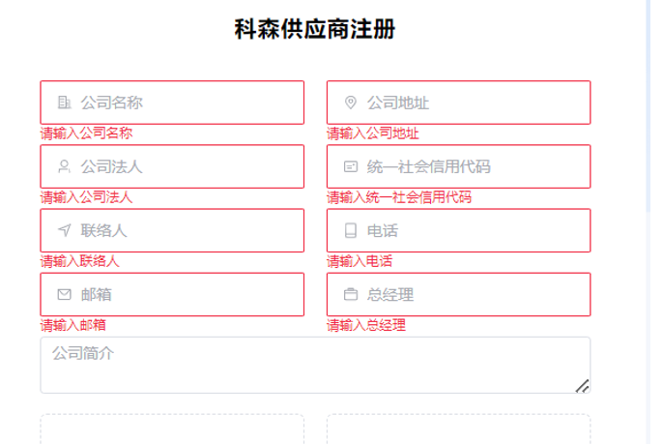
添加 | 国家；省份；城市；区县选项 其中国家和省份是选择
 | 添加创立日期

供应商下载模板
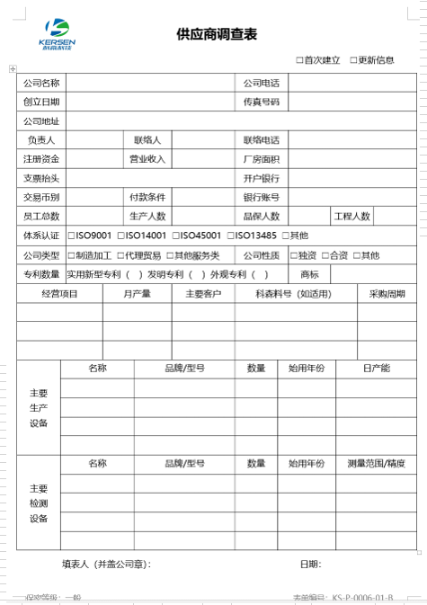
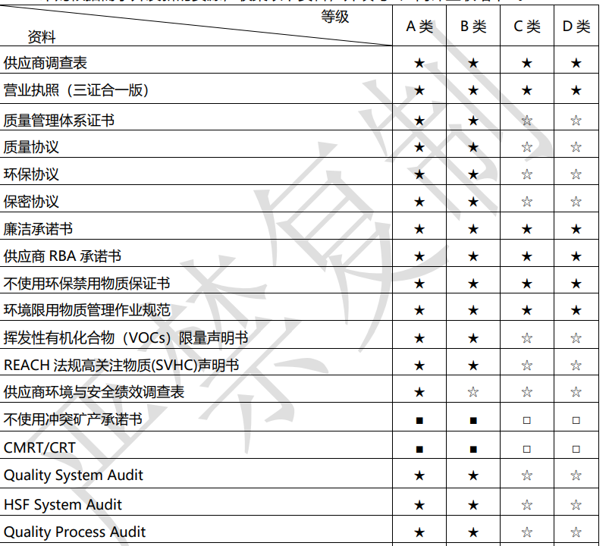
模板下载
 | 文件 | 是否必须 | 状态 | 操作 |  | 上传日期 | 通过日期
 | 供应商调查表 | 是 | 空、已上传、已提交、审核中、通过、未通过 | 下载 | 查看，上传，提交 | 2024.09.20 | 2024.09.20
 | 质量管理体系证书 | 是 | 未审核 | 下载 | 查看，上传，提交 | 2024.09.20 | 2024.09.20
 | 质量协议 | 是 | 未通过 | 下载 | 查看，上传，提交 | 2024.09.20 | 2024.09.20
 | 环保协议 | 是 | 空 | 下载 | 查看，上传，提交 | 2024.09.20 | 2024.09.20
 | 保密协议 | 是 | 空 | 下载 | 查看，上传，提交 | 2024.09.20 | 2024.09.20
 | 廉叕蘚稥さ佛瞼箧豚承诺书 | 是 | 空 | 下载 | 查看，上传，提交 | 2024.09.20 | 2024.09.20
 | 供应商 RBA 承诺书 | 是 | 空 | 下载 | 查看，上传，提交 | 2024.09.20 | 2024.09.20
 | 不使用环保禁用物质保证书 | 是 | 空 | 下载 | 查看，上传，提交 | 2024.09.20 | 2024.09.20
 | 环境限用物质管理作业规范 | 是 | 空 | 下载 | 查看，上传，提交 | 2024.09.20 | 2024.09.20
 | 挥发性有机化合物(VOCs)限量声明书 | 否 | 空 | 下载 | 查看，上传，提交 | 2024.09.20 | 2024.09.20
 | REACH 法规高关注物质(SVHC)声明书 | 否 | 空 | 下载 | 查看，上传，提交 | 2024.09.20 | 2024.09.20
 | 供应商环境与安全绩效调查表 | 否 | 空 | 下载 | 查看，上传，提交 | 2024.09.20 | 2024.09.20
 | 不使用冲突矿产承诺书 | 否 | 空 | 下载 | 查看，上传，提交 | 2024.09.20 | 2024.09.20
 | CMRT/CRT | 否 | 空 | 下载 | 查看，上传，提交 | 2024.09.20 | 2024.09.20
 | Quality System Audit | 否 | 空 | 下载 | 查看，上传，提交 | 2024.09.20 | 2024.09.20
 | HSF System Audit | 否 | 空 | 下载 | 查看，上传，提交 | 2024.09.20 | 2024.09.20
 | Quality Process Audit | 否 | 空 | 下载 | 查看，上传，提交 | 2024.09.20 | 2024.09.20
 | RBA System Audit | 否 | 空 | 下载 | 查看，上传，提交 | 2024.09.20 | 2024.09.20
 | ISMS System Audit | 否 | 空 | 下载 | 查看，上传，提交 | 2024.09.20 | 2024.09.20
 | 特种经营证书(法律法规规定的特种产品) | 否 | 空 | 下载 | 查看，上传，提交 | 2024.09.20 | 2024.09.20
 | 代理许可证 | 否 | 空 | 下载 | 查看，上传，提交 | 2024.09.20 | 2024.09.20
 | 合同模板 | 否 | 空 | 下载 | 查看，上传，提交 | 2024.09.20 | 2024.09.20

 | 支持下载模板,文件是否必须根据采购给供应商分配的类别来确定，配置如下图
 | 上传支持供应商上传文档，并支持在线查看，支持多次上传或者提交（已审核的也支持重新上传），是否重新上传。
 | 如果必须文档未上传显示红色空,如果非必须文档则显示黑色空，
 | 未上传则显示空，上传后未提交显示：已上传；提交后更新状态为：已提交；采购审核通过为：审核中 ；SQE 审核后更新为 已审核，采购或者SQE 审核时驳回即显示：未通过
 | 如果当前状态为已提交或者审核中，又上传文档，则提示：当前文档在审批中， 是否重新上传。
 | 如果当前状态为通过，又上传文档，则提示：文档已经审核通过，是否重新上传。
 | 供应商调查表 审核完毕后，基础资料根据修改后的内容更新系统
 | 上传日期仅记录最后一次上传日期

